Tandem match coupler
Long-wave SWR meter
 | Tandem match coupler
 | http://www.giangrandi.ch/electronics/tandemmatch/tandemmatch.shtml
 | http://www.giangrandi.ch/electronics/lw-swr/lw-swr.shtml

 |  | reflected wave의 current의 위상이 forward wave의 current와 180º 차이가 남.
 |  | 즉, 입력 전압이 +이면, wave가 load로 진행되고 이때 전류는 +이며,
 |  | 반사파는 Load에서 source로 진행되고 전압이 +이지만 전류는 반대로 흐르므로 -이다.

 |  | forwaved wave와 reflected wave를 구별하기 위해 tandem match coupler 회로 사용
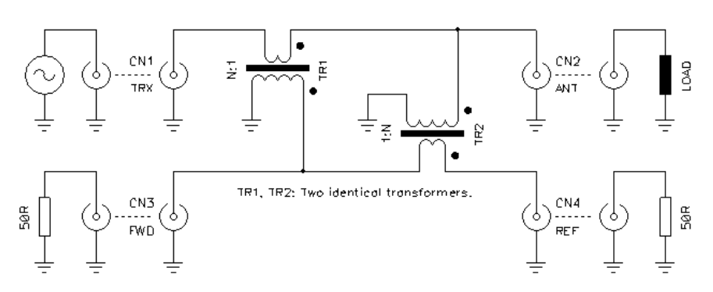

 |  |  | TR1 : current transformer |  | forward wave : CN3 + / CN4 -
 |  |  | TR2 : voltage transformer |  | reflected wave : CN3 - / CN4 +

 | TR1과 TR2각각에 대한 영향을 각각 계산하고 이를 합산한다.
 | 1) 순방향의 경우
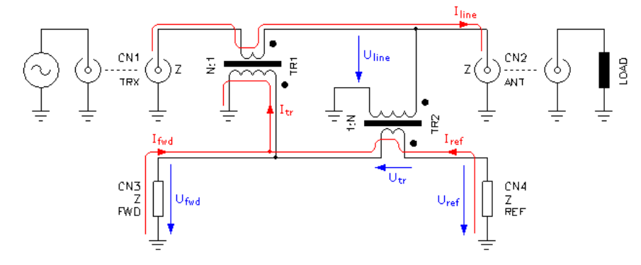

 |  | Voltage 계산 ( Voltage transformer TR2 )
 |  |  | TR2 2차측 전압은 N:1 turn ratio를 가지므로

 |  |  | CN3와 CN4의 Z는 GND로 연결되어 있고,
 |  |  | U_tr기준으로 closed loop를 생성하므로 2xZ의 impedance에 U_tr이 걸림
 |  |  | 즉, 각각의 Z에 U_tr/2의 전압이 걸림
 |  |  | U_fwd는 U_tr의 반대 방향이고, U_ref는 순방향이다.

 |  | Current 계산 ( Current transformer TR1 )
 |  |  | TR1 2차측 전류는 1:N turn ratio를 가지므로 |  |  | Load impedance를 CN3,CN4의 impedance와 틀린 조건

 |  |  |  | Load impedance가 ZL이므로 I_line = U_line / ZL

 |  |  |  |  |  | I_tr = U_line / (NxZL)

 |  |  | CN3과 CN4가 동일 impedance를 갖고,
 |  |  | 전류의 방향이 Z에 걸리는 전압과 반대 방향이므로

 |  |  |  |  |  | I_fwd = - I_line / 2N = -U_line / (2NxZL)
 |  |  |  |  |  | I_ref = - I_line / 2N = -U_line / (2NxZL)

 |  |  |  |  |  | U_fwd = - ( U_line / 2N ) x ( Z / ZL )
 |  |  |  |  |  | U_ref = - ( U_line / 2N ) x ( Z / ZL )

 |  |  | TR1과 TR2에서의 전압을 합산하면,

 |  |  |  |  |  | U_fwd_total = -U_line/2N - ( U_line / 2N ) x ( Z / ZL )
 |  |  |  |  |  |  | = -U_line/2N ( 1 + Z/ZL )

 |  |  |  |  |  | U_ref_total = U_line/2N - ( U_line / 2N ) x ( Z / ZL )
 |  |  |  |  |  |  | = U_line/2N ( 1 - Z/ZL )

 | 2) 역방향의 경우.
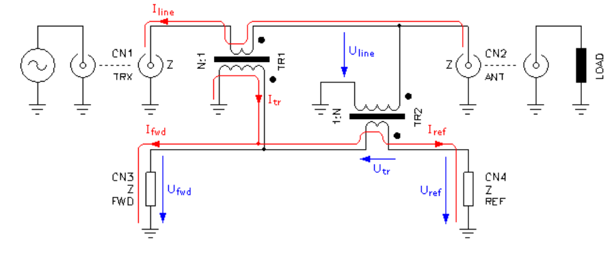

 |  | Voltage 계산 ( Voltage transformer TR2 )
 |  |  | TR2 2차측 전압은 N:1 turn ratio를 가지므로

 |  |  | CN3와 CN4의 Z는 GND로 연결되어 있고,
 |  |  | U_tr기준으로 closed loop를 생성하므로 2xZ의 impedance에 U_tr이 걸림
 |  |  | 즉, 각각의 Z에 U_tr/2의 전압이 걸림
 |  |  | U_fwd는 U_tr의 반대 방향이고, U_ref는 순방향이다.
 |  |  | 또한, U_tr과 Iref의 방향이 반대이므로 Utr은 반대 방향(-)을 갖는다. |  |  |  | U_fwd.u = -U_tr/2 = -(-U_line / N ) = U_line / N
 |  |  | 이를 모두 적용하면 |  |  |  | U_ref.u = -U_tr/2 = -(U_line / N ) = -U_line / N

 |  | Current 계산 ( Current transformer TR1 )
 |  |  | TR1 2차측 전류는 1:N turn ratio를 가지므로

 |  |  |  | Load impedance가 ZL이므로 I_line = U_line / ZL

 |  |  | CN3과 CN4가 동일 impedance를 갖고,
 |  |  | 전류의 방향이 Z에 걸리는 전압과 같은 방향이므로

 |  |  | TR1과 TR2에서의 전압을 합산하면,

 |  |  |  |  |  | U_fwd_total = U_line/2N - ( U_line / 2N ) x ( Z / ZL )
 |  |  |  |  |  |  | = U_line/2N ( 1 - Z/ZL )

 |  |  |  |  |  | U_ref_total = -U_line/2N - ( U_line / 2N ) x ( Z / ZL )
 |  |  |  |  |  |  | = -U_line/2N ( 1 + Z/ZL )
 | 3) 순방향과 역방향 계산 결과 비교
 |  | 대칭성을 가짐.
 |  | 순방향 |  |  |  | 역방향

Circuit
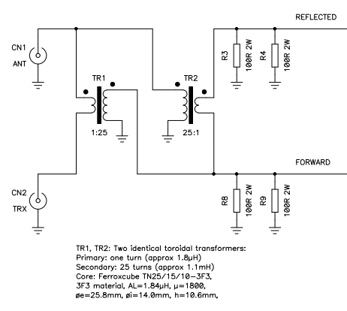
Long-wave SWR meter
 | Circuit
 |  | 1) Coupling impedance
 |  |  | 100Ω 2W 두개를 사용하여 50Ω 4W 설계
 |  | 2) Transformer
 |  |  | turn ratio 1:25의 동일한 Transformer 2ea 사용
 |  |  | INPUT |  |  | coupling
 |  |  | P[W] | Vrms | Vpp | Vrms | Vpp | P[W]
 |  |  | 10 | 22.4 | 31.6 | 0.89 | 1.3 | 0.02
 |  |  | 100 | 70.7 | 100.0 | 2.83 | 4.0 | 0.16
 |  |  | 1000 | 223.6 | 316.3 | 8.94 | 12.7 | 1.60

 |  |  | 2차측 impedance가 Load impedance의 10배의 impedance를 가져야 한다.
 |  |  | Core |  | FT140-43 | FT114-43
 |  |  | AL |  | 885 | 510
 |  |  | uH for 25T |  | 553.1 | 318.8 | uH
 |  |  | Start frequency |  | 0.3 | 0.3 | MHz
 |  |  | 2차측 impedance |  | 1042.1 | 600.5 | Ω
 |  |  | 2차측 권선 길이 |  | 1.23 | 0.78 | m

 |  |  | 2차측 권선의 길이가 가장 짧은 파장의 1/10 이하 이어야 한다.
 |  |  | End frequency |  | 30 | MHz
 |  |  | 파장 |  | 10 | m
 |  |  | 2차측 권선 최대 길이 |  | 1 | m

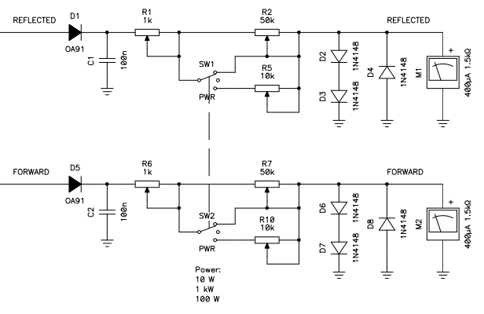
①
①
③
②
②
③
 |  | 3) rectified circuit
 |  |  |  |  | R1 | 1 | KΩ
 |  |  |  |  | R2 | 50 | KΩ
 |  |  |  |  | RM | 1.5 | KΩ
 |  |  | Pin[W] | Vpp | V1 | V2 | V3
 |  |  | 0 | 0.0 | 0.00 | 0.00 | 0.00
 |  |  | 20 | 44.7 | 1.79 | 1.76 | 0.05
 |  |  | 40 | 63.3 | 2.53 | 2.48 | 0.07
 |  |  | 60 | 77.5 | 3.10 | 3.04 | 0.09
 |  |  | 80 | 89.5 | 3.58 | 3.51 | 0.10
 |  |  | 100 | 100.0 | 4.00 | 3.92 | 0.11
 |  |  | 120 | 109.6 | 4.38 | 4.30 | 0.13
 |  |  | 140 | 118.3 | 4.73 | 4.64 | 0.14
 |  |  | 160 | 126.5 | 5.06 | 4.96 | 0.14
 |  |  | 180 | 134.2 | 5.37 | 5.27 | 0.15
 |  |  | 200 | 141.4 | 5.66 | 5.55 | 0.16
 |  |  | 220 | 148.3 | 5.93 | 5.82 | 0.17
 |  |  | 240 | 154.9 | 6.20 | 6.08 | 0.18
 |  |  | 260 | 161.3 | 6.45 | 6.33 | 0.18
 |  |  | 280 | 167.4 | 6.69 | 6.57 | 0.19
 |  |  | 300 | 173.2 | 6.93 | 6.80 | 0.20

